Services
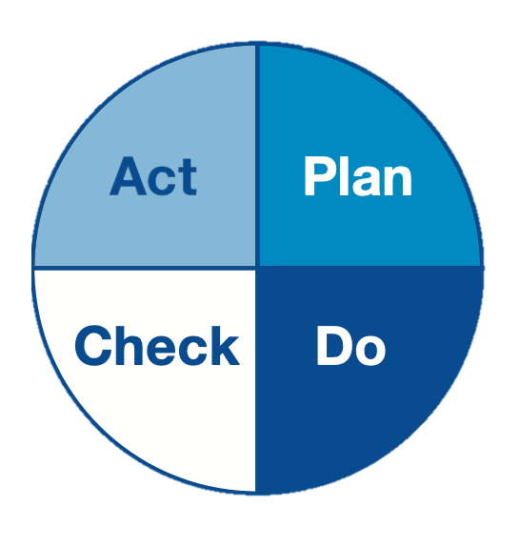
Services
Personnes
ToDoList
PDCA
Problèmes
SERVICES

 | Services
 | Service Client
 | Comptabilité
 | Production
 | R&D
 | Qualité
 | Expéditions
 | Stocks
 | RH
 | Direction

Personnes
Services
Personnes
ToDoList
PDCA
Problèmes
PERSONNES

 | Owners | Service
 | Régine Blanck | Service Client
 | Alain Minnoy | Production
 | Stéphanie Deboras | Stocks
 | Esther Nkouma | RH
 | Olivier Faure | Expéditions
 | Mounir Rebei | Comptabilité
 | Christophe Bruneau | Qualité
 | Chris Excelbooster | Direction

Problèmes
Services
Personnes
ToDoList
PDCA
Problèmes
PROBLÈMES

 | Problèmes
 | Livraison du colis en retard
 | Produit livré non conforme
 | Mauvaise qualité de service
 | Communication difficile
 | Remboursement tardif (+15 jours)
 | Indisponibilité produit pour commande
 | Support client en sous-effectif
 | Erreur de facturation
 | Site web peu intuitif / lent
 | Commande incomplète

ToDoList
Services
Personnes
ToDoList
PDCA
Problèmes
ToDoList

 | Problème | ToDo | PDCA | Personne | Service | Start | Deadline | Progress | Status
 | Produit livré non conforme | Préparer un contrôle aléatoire des expé | Plan | Olivier Faure | Expéditions | 2024-07-24 | 2024-09-03 | 100% | Terminée
 | Remboursement tardif (+15 jours) | Envoyer des bons de réduction | Do | Régine Blanck | Service Client | 2024-06-09 | 2024-10-19 | 80% | En retard
 | Indisponibilité produit pour commande | Planifier une réu avec la Production | Plan | Stéphanie Deboras | Stocks | 2024-06-09 | 2024-09-08 | 100% | Terminée
 | Produit livré non conforme | Effectuer les contrôles aléatoires | Do | Olivier Faure | Expéditions | 2024-06-24 | 2024-09-09 | 0% | Non-démarrée
 | Indisponibilité produit pour commande | Lancer nouvelle machine de prod | Do | Alain Minnoy | Production | 2024-06-25 | 2024-09-05 | 100% | Terminée
 | Indisponibilité produit pour commande | Comparer paniers clients VS dispo | Check | Régine Blanck | Service Client | 2024-07-04 | 2024-10-30 | 50% | En retard
 | Support client en sous-effectif | Préparer une campagne recrutement | Plan | Esther Nkouma | RH | 2024-06-14 | 2024-08-01 | 100% | Terminée
 | Erreur de facturation | Préparer toutes les factures erronées | Plan | Régine Blanck | Service Client | 2024-08-25 | 2024-09-25 | 0% | Non-démarrée
 | Commande incomplète | Planifier une réu avec l'Expédition | Plan | Régine Blanck | Service Client | 2024-09-07 | 2024-09-10 | 100% | Terminée
 | Support client en sous-effectif | Faire les entretiens de recrutement | Do | Esther Nkouma | RH | 2024-08-02 | 2024-09-01 | 45% | En retard
 | Support client en sous-effectif | Sélectionner les meilleurs candidats | Check | Chris Excelbooster | Direction | 2024-09-02 | 2024-09-10 | 100% | Terminée
 | Support client en sous-effectif | Intégrer les candidats recrutés | Act | Esther Nkouma | RH | 2024-09-11 | 2024-09-30 | 100% | Terminée

PDCA
Services
Personnes
ToDoList
PDCA
Problèmes
Efficience
Engagement
Tâches
 | Nombre tâches
Plan | 5
Do | 4
Check | 2
Act | 1
43%
83%
PDCA
Total tâches : 12
0
Non-démarrée
0
En cours
0
En retard
1
Terminée

73%
43%
1
Non-démarrée
0
En cours
0
En retard
4
Terminée
1 tâche
100% progression
100% efficience
5 tâches
80% progression
64% efficience

0
Non-démarrée
0
En cours
1
En retard
1
Terminée
2 tâches
75% progression
38% efficience
4 tâches
56% progression
14% efficience
1
Non-démarrée
0
En cours
2
En retard
1
Terminée

 |  | Plan | Do | Check | Act | GLOBAL
 | Tâches terminées + Tâches en cours + Tâches en retard

 | ENGAGEMENT | 80% | 75% | 100% | 100% | 83%
 | Part des Tâches en retard | 0% | 67% | 50% | 0% | 30%
 | Part des Tâches non-démarrées | 20% | 25% | 0% | 0% | 17%

 | % Progression X % Tâches terminées

 | EFFICIENCE | 64% | 14% | 38% | 100% | 43%
 | % Progression | 80% | 56% | 75% | 100% | 73%
 | % Tâches terminées | 80% | 25% | 50% | 100% | 58%
 | % Tâches en cours | 0% | 0% | 0% | 0% | 0%
 | % Tâches en retard | 0% | 50% | 50% | 0% | 25%
 | % Tâches non-démarrées | 20% | 25% | 0% | 0% | 17%

